年度別_一人当たりの医療費
直近5カ年の一人当たりの医療費の状況
広域連合全体
 | 広域連合全体 |  |  | 国
 | 外来 | 入院 | 歯科 | 外来 | 入院 | 歯科
令和2年度 | 37,060 | 39,370 | 3,870 | 33,630 | 35,370 | 2,720
令和3年度 | 37,870 | 39,380 | 4,070 | 34,340 | 35,920 | 2,880
令和4年度 | 37,940 | 41,380 | 4,230 | 34,340 | 36,820 | 3,010
令和5年度 | 38,190 | 42,360 | 4,290 | 34,630 | 37,920 | 3,070
令和6年度 | 38,000 | 43,560 | 4,410 | 34,630 | 38,840 | 3,190
出典：令和2年度～令和6年度 国保データベース(KDB)システム「地域の全体像の把握」
出典データが異なるため、レセプトデータより算出した数値とは一致しない。

一人当たりの医療費(外来)

一人当たりの医療費(入院)

一人当たりの医療費(歯科)

出典：令和2年度～令和6年度 国保データベース(KDB)システム「地域の全体像の把握」
出典データが異なるため、レセプトデータより算出した数値とは一致しない。

一人当たりの医療費に影響する三要素
広域連合全体
 | 広域連合全体 |  |  | 国
 | 外来 | 入院 | 歯科 | 外来 | 入院 | 歯科
受診率 (件/千人)※ | 1,365.49 | 64.754 | 275.546 | 1,251.51 | 61.347 | 223.197
一件当たりの 日数(日) | 1.8 | 16.5 | 1.8 | 1.6 | 16.9 | 1.7
一日当たりの 医療費(円) | 15,770 | 40,710 | 8,770 | 17,080 | 37,490 | 8,520
出典：令和6年度 国保データベース(KDB)システム「地域の全体像の把握」
※受診率(件/千人) ＝ レセプト件数 ÷ 被保険者数 × 1,000
出典データが異なるため、レセプトデータより算出した数値とは一致しない。

年齢階層別_医療費
医療費の状況
広域連合全体(年齢階層別)
年齢階層 | A | B |  |  |  | C | D | C/A | C/B | C/D | B/A | D/A
 | 被保険者数(人) | レセプト件数(件) |  |  |  | 医療費(円) | 患者数(人) | 被保険者 一人当たりの医療費 (円) | レセプト 一件当たりの医療費(円) | 患者一人 当たりの 医療費(円) | 被保険者 一人当たりのレセプト件数(件) | 患者割合(%) (被保険者数に占める 割合)
 |  | 入院外 | 入院 | 調剤 | 合計
65歳～69歳 | 1,780 | 25,030 | 2,110 | 16,942 | 44,082 | 2,840,132,290 | 1,727 | 1,595,580 | 64,428 | 1,644,547 | 24.8 | 97.0%
70歳～74歳 | 4,899 | 73,956 | 6,909 | 50,865 | 131,730 | 9,377,082,650 | 4,664 | 1,914,081 | 71,184 | 2,010,524 | 26.9 | 95.2%
75歳～79歳 | 537,035 | 7,404,069 | 235,324 | 4,746,976 | 12,386,369 | 366,914,058,770 | 502,762 | 683,222 | 29,622 | 729,797 | 23.1 | 93.6%
80歳～84歳 | 435,003 | 7,250,154 | 295,541 | 4,778,903 | 12,324,598 | 400,478,593,690 | 416,208 | 920,634 | 32,494 | 962,208 | 28.3 | 95.7%
85歳～89歳 | 284,781 | 4,510,282 | 261,803 | 3,095,270 | 7,867,355 | 299,639,439,730 | 268,183 | 1,052,175 | 38,086 | 1,117,295 | 27.6 | 94.2%
90歳～94歳 | 147,513 | 1,975,261 | 163,586 | 1,436,440 | 3,575,287 | 161,732,307,360 | 132,778 | 1,096,394 | 45,236 | 1,218,066 | 24.2 | 90.0%
95歳～ | 62,346 | 580,868 | 66,625 | 453,223 | 1,100,716 | 58,885,655,370 | 47,029 | 944,498 | 53,498 | 1,252,114 | 17.7 | 75.4%
全年齢 | 1,473,357 | 21,819,620 | 1,031,898 | 14,578,619 | 37,430,137 | 1,299,867,269,860 | 1,373,351 | 882,249 | 34,728 | 946,493 | 25.4 | 93.2%
データ化範囲(分析対象)…入院(DPCを含む)、入院外、調剤の電子レセプト。対象診療年月は令和6年4月～令和7年3月診療分(12カ月分)。
資格確認日…1日でも資格があれば分析対象としている。
年齢基準日…令和7年3月31日時点。

医療費の状況
広域連合全体(年齢階層別) |  |  |  |  |  |  |  |  |  |  |  |  | 【ラベル作成用】
 |  |  |  |  |  |  |  |  |  |  |  |  | 医療費
 |  |  |  |  |  |  |  |  |  |  |  |  | 患者割合

データ化範囲(分析対象)…入院(DPCを含む)、入院外、調剤の電子レセプト。対象診療年月は令和6年4月～令和7年3月診療分(12カ月分)。
資格確認日…1日でも資格があれば分析対象としている。
年齢基準日…令和7年3月31日時点。

市区町村別_被保険者一人当たりの医療費MAP
被保険者一人当たりの医療費
市区町村別

 | 913,960円 | 以上 | 947,000円 | 以下

 | 880,920円 | 以上 | 913,960円 | 未満

 | 847,880円 | 以上 | 880,920円 | 未満

 | 814,840円 | 以上 | 847,880円 | 未満

 | 781,800円 | 以上 | 814,840円 | 未満

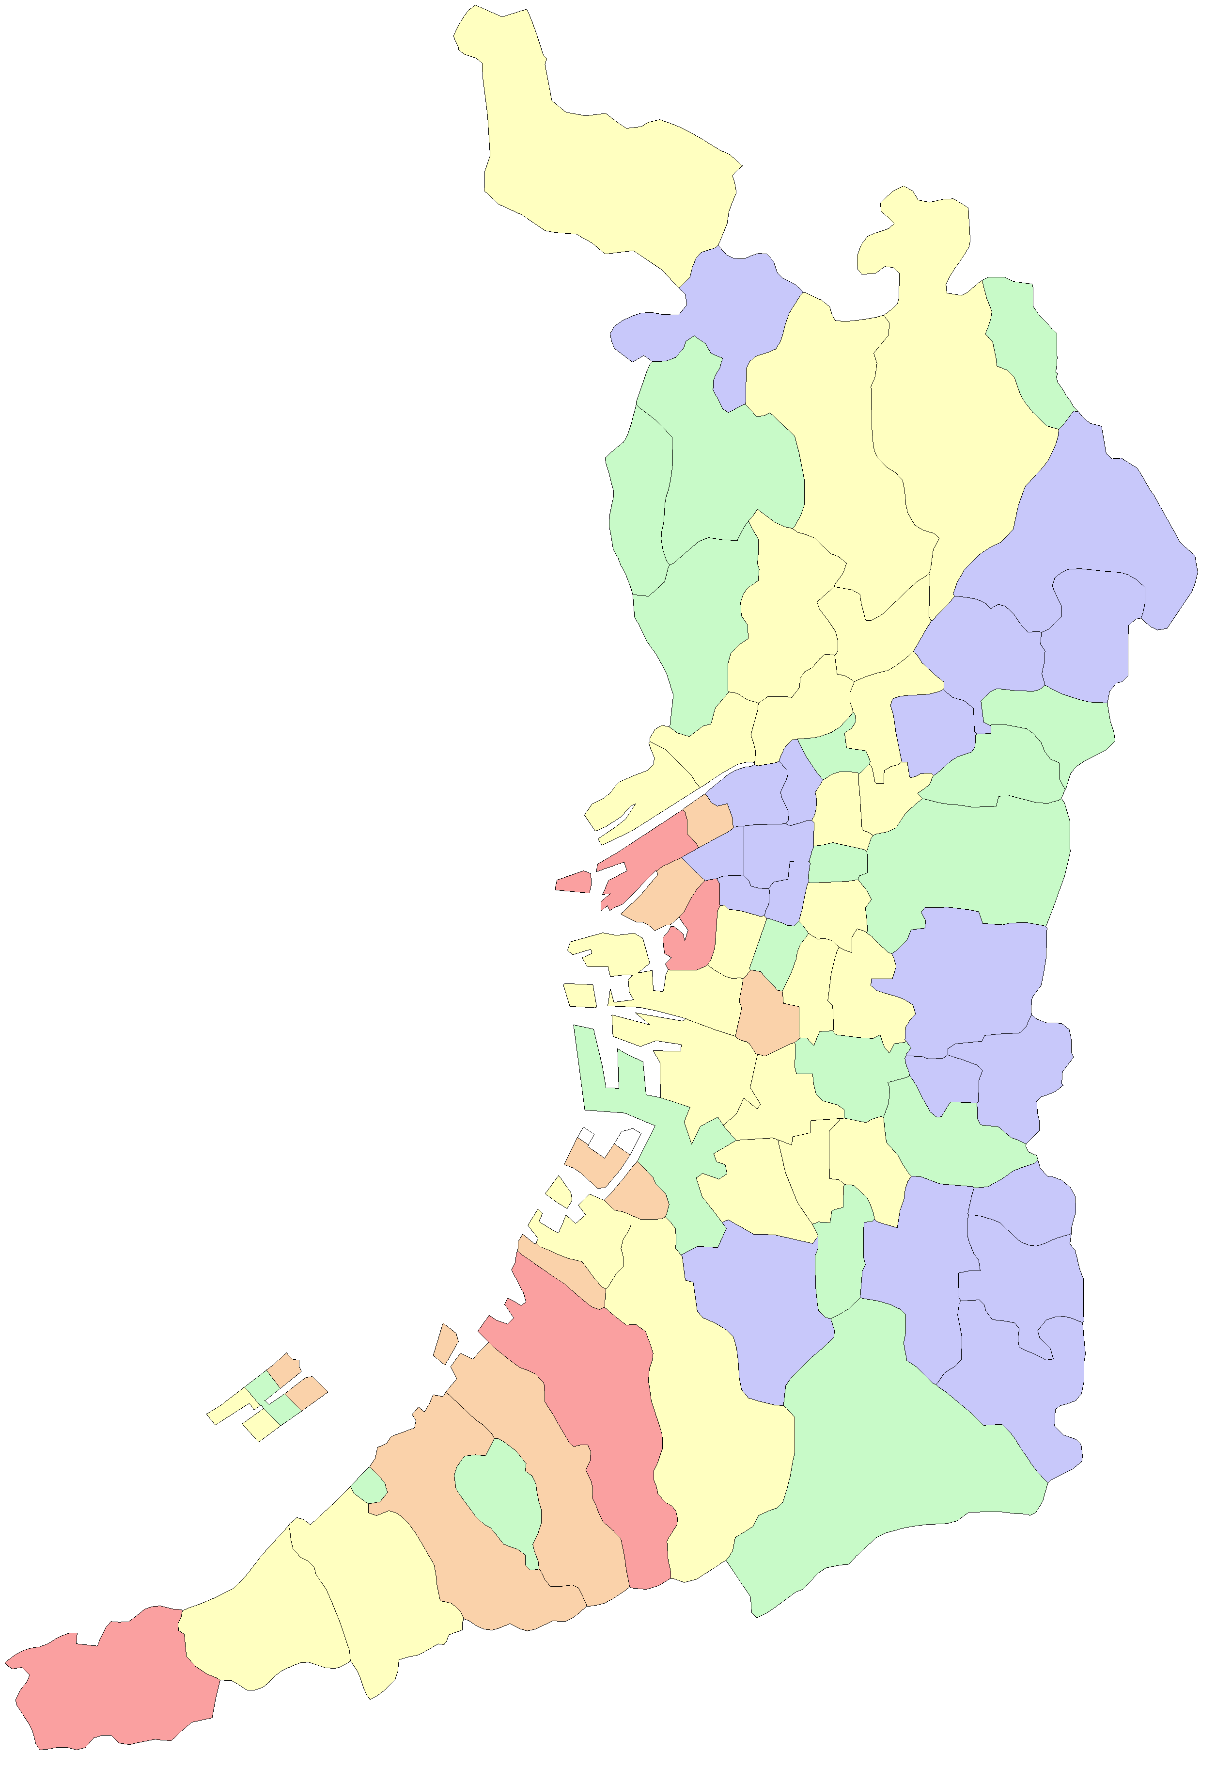
 |  |  |  |  | 大阪市
 |  |  |  |  | 堺市

能勢町

豊能町

島本町

茨木市
高槻市

箕面市

池田市
枚方市

豊中市
吹田市
摂津市
寝屋川市
交野市

守口市
東淀川区
四條畷市
門真市
淀川区
旭区

都島区
大東市
西淀川区
北区
鶴見区
福島区
城東区

此花区
中央区
西区
東成区
東大阪市

港区
浪速区
天王寺区
生野区
西成区
大正区
阿倍野区
東住吉区
八尾市
住之江区
住吉区
平野区

堺区
松原市
柏原市
藤井寺市
北区

羽曳野市
西区
東区
美原区
高石市
中区
太子町

泉大津市
富田林市
忠岡町
大阪狭山市
河南町
南区

千早赤阪村
貝塚市
岸和田市

和泉市
河内長野市
田尻町
熊取町

泉南市
泉佐野市

阪南市

岬町

市区町村別_レセプト一件当たりの医療費MAP
レセプト一件当たりの医療費
市区町村別

 | 43,540円 | 以上 | 46,800円 | 以下

 | 40,280円 | 以上 | 43,540円 | 未満

 | 37,020円 | 以上 | 40,280円 | 未満

 | 33,760円 | 以上 | 37,020円 | 未満

 | 30,500円 | 以上 | 33,760円 | 未満

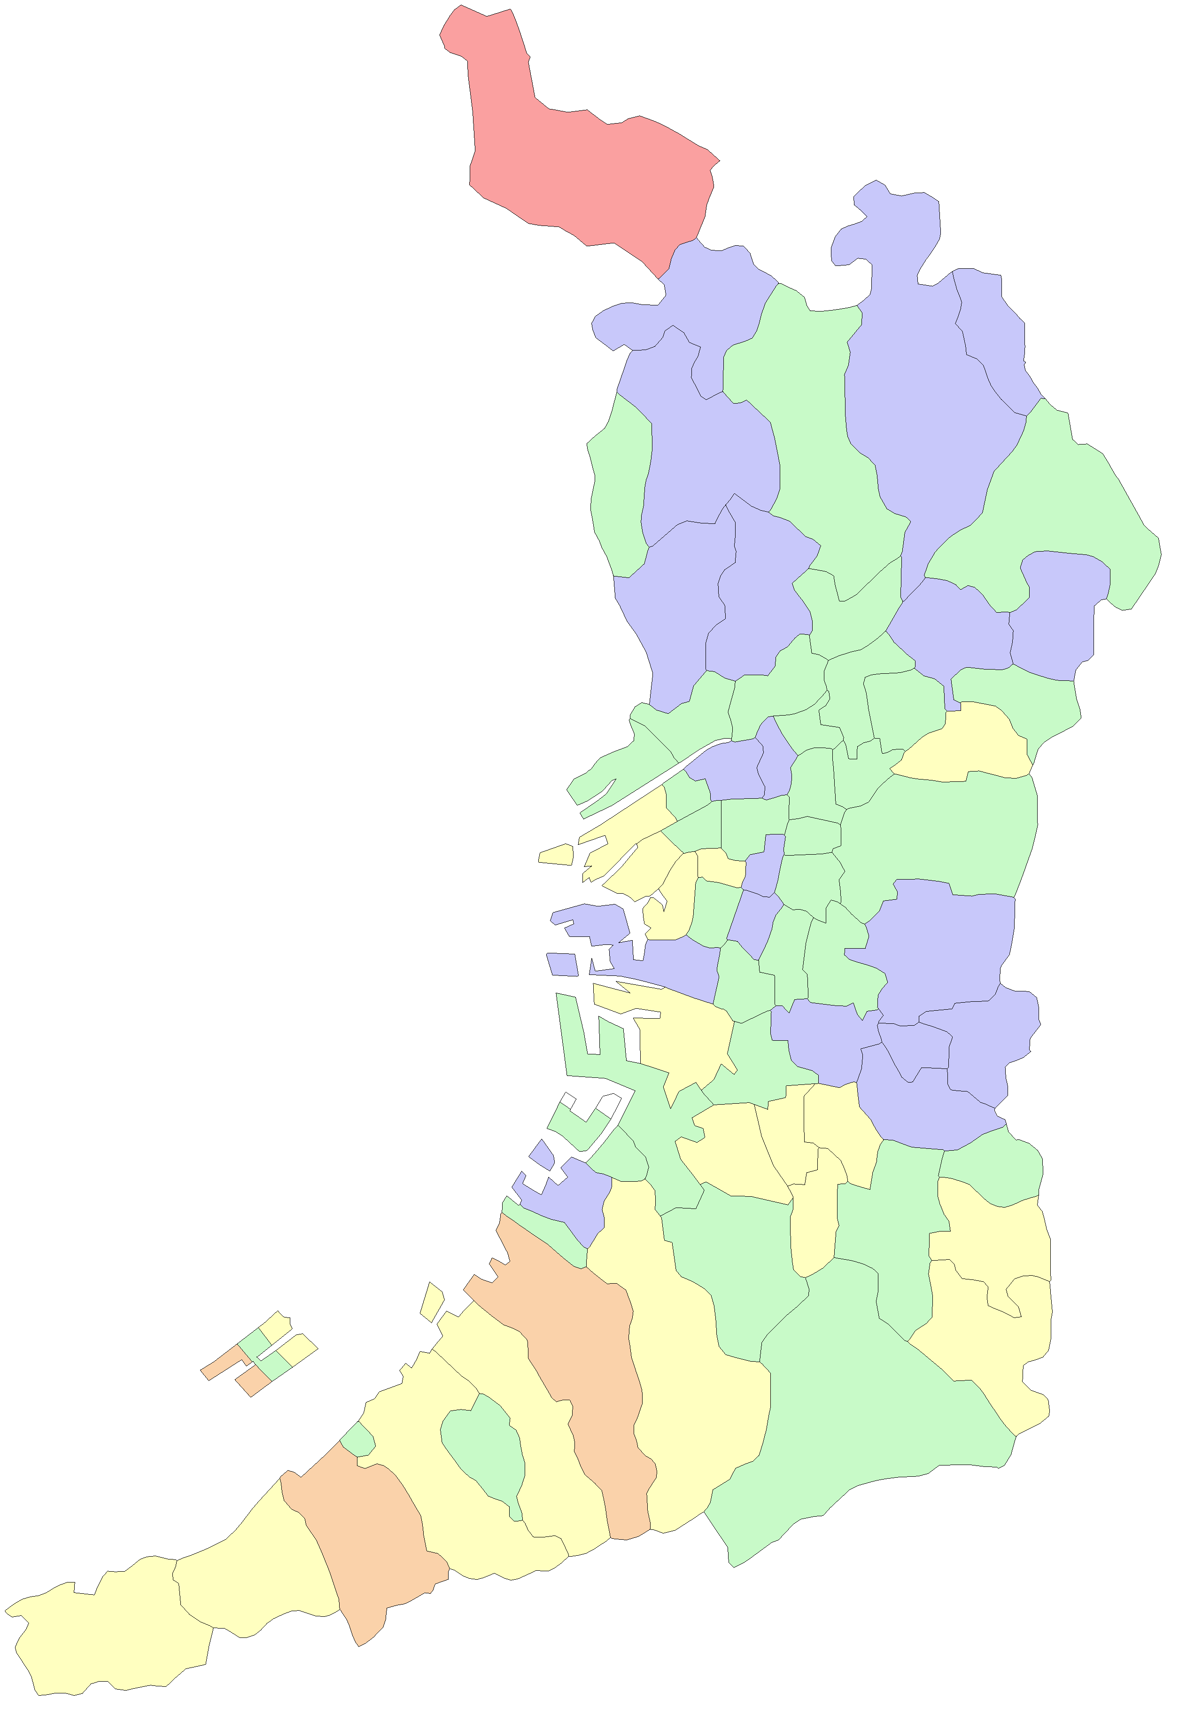
 |  |  |  |  | 大阪市
 |  |  |  |  | 堺市

能勢町

豊能町

島本町

茨木市
高槻市

箕面市

池田市
枚方市

豊中市
吹田市
摂津市
寝屋川市
交野市

守口市
東淀川区
四條畷市
門真市
淀川区
旭区

都島区
大東市
西淀川区
北区
鶴見区
福島区
城東区

此花区
中央区
西区
東成区
東大阪市

港区
浪速区
天王寺区
生野区
西成区
大正区
阿倍野区
東住吉区
八尾市
住之江区
住吉区
平野区

堺区
松原市
柏原市
藤井寺市
北区

羽曳野市
西区
東区
美原区
高石市
中区
太子町

泉大津市
富田林市
忠岡町
大阪狭山市
河南町
南区

千早赤阪村
貝塚市
岸和田市

和泉市
河内長野市
田尻町
熊取町

泉南市
泉佐野市

阪南市

岬町

市区町村別_患者一人当たりの医療費MAP
患者一人当たりの医療費
市区町村別

 | 1,043,920円 | 以上 | 1,093,300円 | 以下

 | 994,540円 | 以上 | 1,043,920円 | 未満

 | 945,160円 | 以上 | 994,540円 | 未満

 | 895,780円 | 以上 | 945,160円 | 未満

 | 846,400円 | 以上 | 895,780円 | 未満

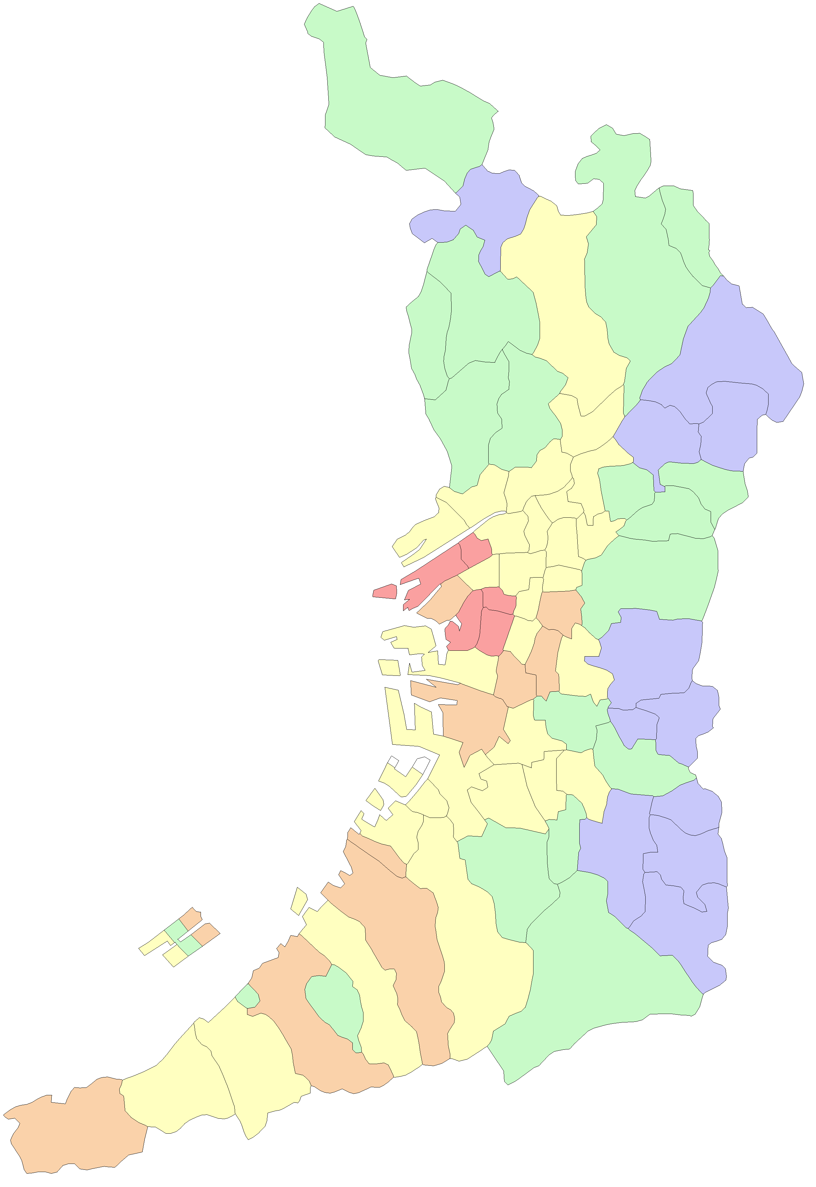
 |  |  |  |  | 大阪市
 |  |  |  |  | 堺市

能勢町

豊能町

島本町

茨木市
高槻市

箕面市

池田市
枚方市

豊中市
吹田市
摂津市
寝屋川市
交野市

守口市
東淀川区
四條畷市
門真市
淀川区
旭区

都島区
大東市
西淀川区
北区
鶴見区
福島区
城東区

此花区
中央区
西区
東成区
東大阪市

港区
浪速区
天王寺区
生野区
西成区
大正区
阿倍野区
東住吉区
八尾市
住之江区
住吉区
平野区

堺区
松原市
柏原市
藤井寺市
北区

羽曳野市
西区
東区
美原区
高石市
中区
太子町

泉大津市
富田林市
忠岡町
大阪狭山市
河南町
南区

千早赤阪村
貝塚市
岸和田市

和泉市
河内長野市
田尻町
熊取町

泉南市
泉佐野市

阪南市

岬町

市区町村別_被保険者一人当たりのレセプト件数MAP
被保険者一人当たりのレセプト件数
市区町村別

 | 26.0件 | 以上 | 27.0件 | 以下

 | 24.0件 | 以上 | 26.0件 | 未満

 | 22.0件 | 以上 | 24.0件 | 未満

 | 20.0件 | 以上 | 22.0件 | 未満

 | 18.0件 | 以上 | 20.0件 | 未満

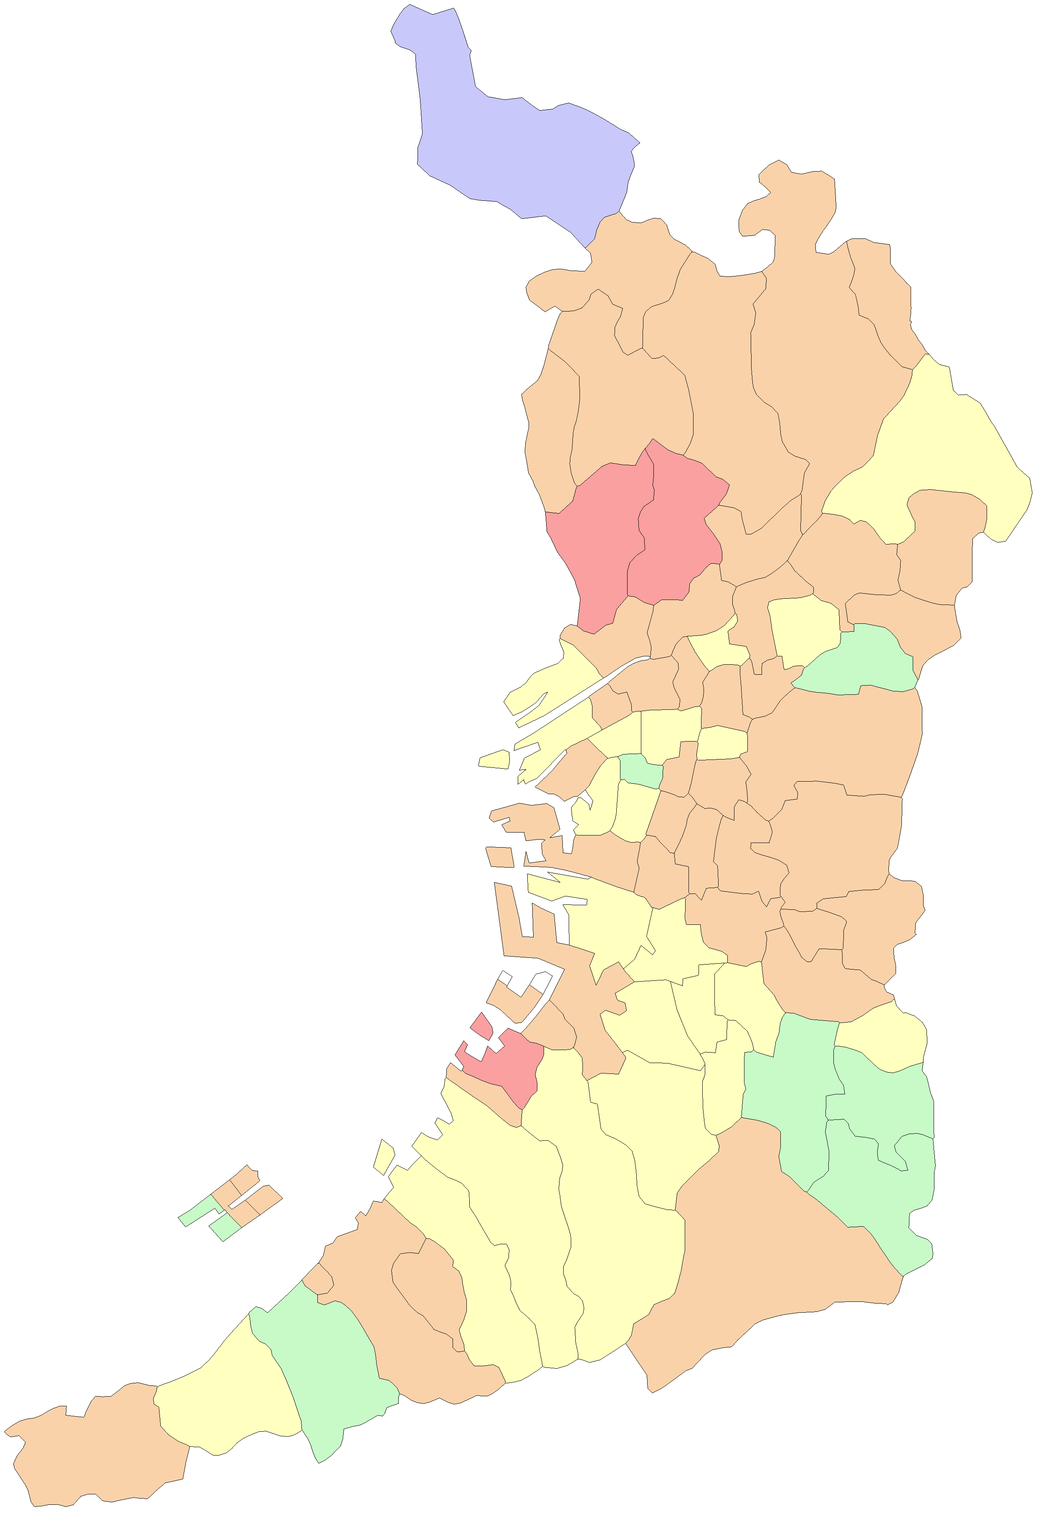
 |  |  |  |  | 大阪市
 |  |  |  |  | 堺市

能勢町

豊能町

島本町

茨木市
高槻市

箕面市

池田市
枚方市

豊中市
吹田市
摂津市
寝屋川市
交野市

守口市
東淀川区
四條畷市
門真市
淀川区
旭区

都島区
大東市
西淀川区
北区
鶴見区
福島区
城東区

此花区
中央区
西区
東成区
東大阪市

港区
浪速区
天王寺区
生野区
西成区
大正区
阿倍野区
東住吉区
八尾市
住之江区
住吉区
平野区

堺区
松原市
柏原市
藤井寺市
北区

羽曳野市
西区
東区
美原区
高石市
中区
太子町

泉大津市
富田林市
忠岡町
大阪狭山市
河南町
南区

千早赤阪村
貝塚市
岸和田市

和泉市
河内長野市
田尻町
熊取町

泉南市
泉佐野市

阪南市

岬町

市区町村別_患者割合MAP
患者割合
市区町村別

 | 89.0% | 以上 | 94.0% | 以下

 | 86.0% | 以上 | 89.0% | 未満

 | 83.0% | 以上 | 86.0% | 未満

 | 80.0% | 以上 | 83.0% | 未満

 | 77.0% | 以上 | 80.0% | 未満

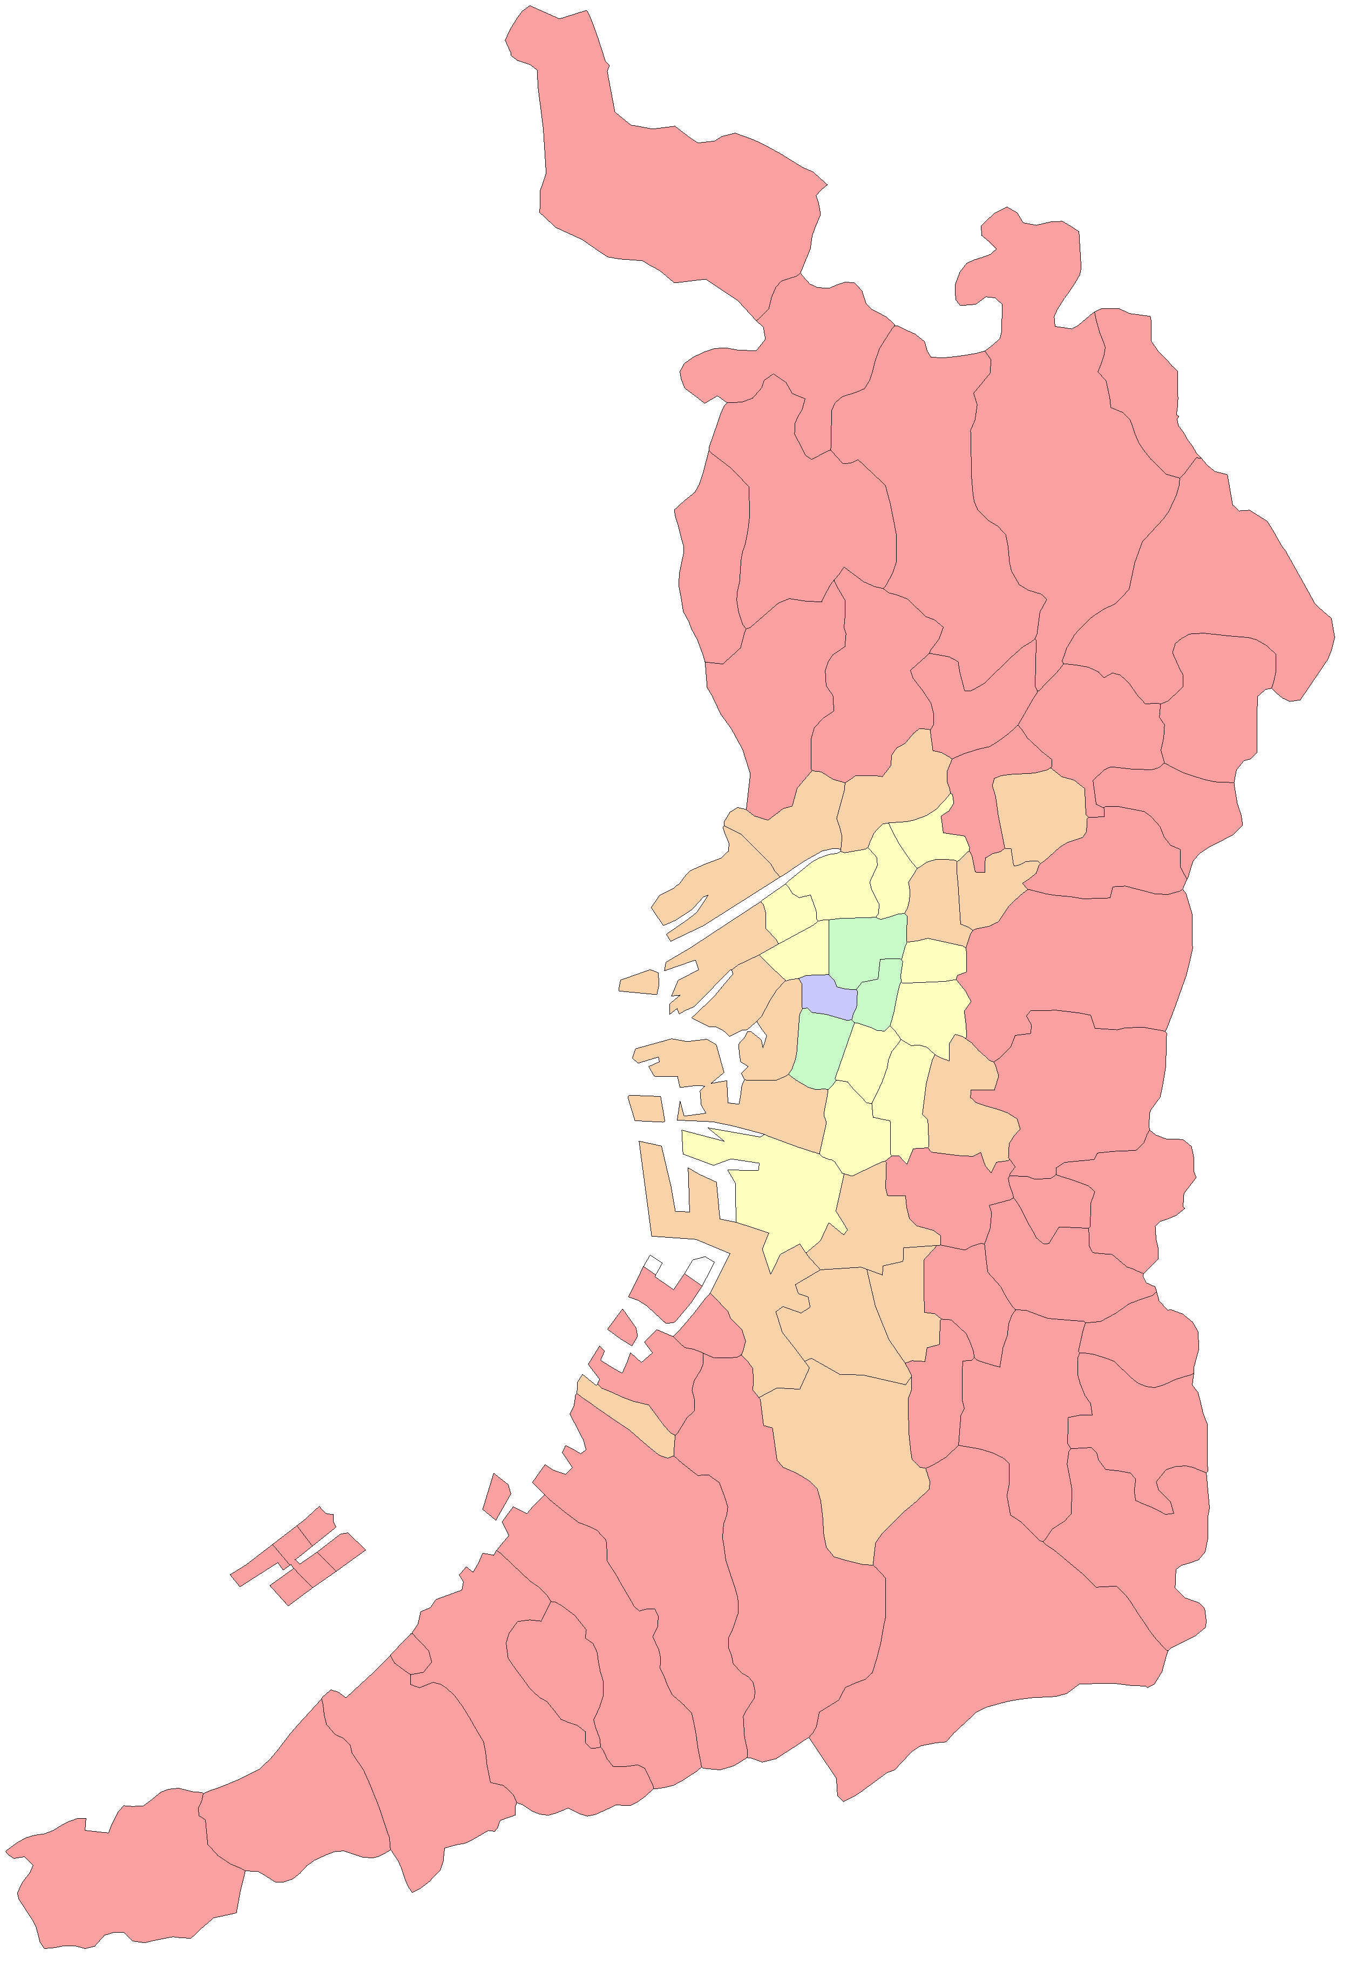
 |  |  |  |  | 大阪市
 |  |  |  |  | 堺市

能勢町

豊能町

島本町

茨木市
高槻市

箕面市

池田市
枚方市

豊中市
吹田市
摂津市
寝屋川市
交野市

守口市
東淀川区
四條畷市
門真市
淀川区
旭区

都島区
大東市
西淀川区
北区
鶴見区
福島区
城東区

此花区
中央区
西区
東成区
東大阪市

港区
浪速区
天王寺区
生野区
西成区
大正区
阿倍野区
東住吉区
八尾市
住之江区
住吉区
平野区

堺区
松原市
柏原市
藤井寺市
北区

羽曳野市
西区
東区
美原区
高石市
中区
太子町

泉大津市
富田林市
忠岡町
大阪狭山市
河南町
南区

千早赤阪村
貝塚市
岸和田市

和泉市
河内長野市
田尻町
熊取町

泉南市
泉佐野市

阪南市

岬町

市区町村別_年齢調整医療費グラフ
年齢調整前後の被保険者一人当たりの医療費
市区町村別
【年齢調整前】 | 【年齢調整後】
 | 年齢調整前被保険者一人当たりの医療費 |  | 広域連合全体
大阪市 | 889810.62124 | 882248.68098 | 0
都島区 | 806126.2469 | 882248.68098 | 0
福島区 | 913032.07491 | 882248.68098 | 0
此花区 | 946954.85793 | 882248.68098 | 0
西区 | 812305.98894 | 882248.68098 | 0
港区 | 906216.15294 | 882248.68098 | 0
大正区 | 938860.48723 | 882248.68098 | 0
天王寺区 | 801665.73269 | 882248.68098 | 0
浪速区 | 814344.0373 | 882248.68098 | 0
西淀川区 | 848091.41988 | 882248.68098 | 0
東淀川区 | 862464.44333 | 882248.68098 | 0
東成区 | 824041.25856 | 882248.68098 | 0
生野区 | 863025.69983 | 882248.68098 | 0
旭区 | 830007.35769 | 882248.68098 | 0
城東区 | 848812.02059 | 882248.68098 | 0
阿倍野区 | 816698.38308 | 882248.68098 | 0
住吉区 | 884897.11392 | 882248.68098 | 0
東住吉区 | 854813.0308 | 882248.68098 | 0
西成区 | 856123.03389 | 882248.68098 | 0
淀川区 | 857535.12023 | 882248.68098 | 0
鶴見区 | 867954.50154 | 882248.68098 | 0
住之江区 | 861767.40301 | 882248.68098 | 0
平野区 | 870233.37018 | 882248.68098 | 0
北区 | 804694.96427 | 882248.68098 | 0
中央区 | 791463.48347 | 882248.68098 | 0
堺市 | 873498.63376 | 882248.68098 | 0
堺市堺区 | 860621.00702 | 882248.68098 | 0
堺市中区 | 870054.99656 | 882248.68098 | 0
堺市東区 | 877543.88904 | 882248.68098 | 0
堺市西区 | 846092.1437 | 882248.68098 | 0
堺市南区 | 808266.01067 | 882248.68098 | 0
堺市北区 | 853229.98869 | 882248.68098 | 0
堺市美原区 | 865805.03298 | 882248.68098 | 0
岸和田市 | 914662.03667 | 882248.68098 | 0
豊中市 | 841159.77812 | 882248.68098 | 0
池田市 | 847586.48622 | 882248.68098 | 0
吹田市 | 860416.28509 | 882248.68098 | 0
泉大津市 | 861878.95706 | 882248.68098 | 0
高槻市 | 847973.30575 | 882248.68098 | 0
貝塚市 | 898672.26349 | 882248.68098 | 0
守口市 | 854465.49361 | 882248.68098 | 0
枚方市 | 810133.39632 | 882248.68098 | 0
茨木市 | 866899.75776 | 882248.68098 | 0
八尾市 | 804351.53503 | 882248.68098 | 0
泉佐野市 | 908872.67503 | 882248.68098 | 0
富田林市 | 782645.17782 | 882248.68098 | 0
寝屋川市 | 808466.43796 | 882248.68098 | 0
河内長野市 | 834905.42117 | 882248.68098 | 0
松原市 | 821964.49081 | 882248.68098 | 0
大東市 | 845766.11497 | 882248.68098 | 0
...
 | 年齢調整後被保険者一人当たりの医療費 |  | 広域連合全体
大阪市 | 892626.18075 | 882248.68098 | 0
都島区 | 888907.04228 | 882248.68098 | 0
福島区 | 891308.88706 | 882248.68098 | 0
此花区 | 895037.39681 | 882248.68098 | 0
西区 | 886540.42737 | 882248.68098 | 0
港区 | 895634.09347 | 882248.68098 | 0
大正区 | 892011.56257 | 882248.68098 | 0
天王寺区 | 897149.59774 | 882248.68098 | 0
浪速区 | 895291.29029 | 882248.68098 | 0
西淀川区 | 887775.1159 | 882248.68098 | 0
東淀川区 | 894259.6155 | 882248.68098 | 0
東成区 | 900988.14489 | 882248.68098 | 0
生野区 | 902174.59554 | 882248.68098 | 0
旭区 | 901628.89981 | 882248.68098 | 0
城東区 | 895338.09653 | 882248.68098 | 0
阿倍野区 | 903216.31329 | 882248.68098 | 0
住吉区 | 901899.95873 | 882248.68098 | 0
東住吉区 | 903058.7121 | 882248.68098 | 0
西成区 | 900035.02563 | 882248.68098 | 0
淀川区 | 888777.86067 | 882248.68098 | 0
鶴見区 | 898599.23293 | 882248.68098 | 0
住之江区 | 882589.88889 | 882248.68098 | 0
平野区 | 901784.57809 | 882248.68098 | 0
北区 | 889162.14962 | 882248.68098 | 0
中央区 | 892531.73683 | 882248.68098 | 0
堺市 | 884344.52875 | 882248.68098 | 0
堺市堺区 | 893564.54231 | 882248.68098 | 0
堺市中区 | 882741.88071 | 882248.68098 | 0
堺市東区 | 889205.80078 | 882248.68098 | 0
堺市西区 | 889595.31496 | 882248.68098 | 0
堺市南区 | 880732.71473 | 882248.68098 | 0
堺市北区 | 892373.06326 | 882248.68098 | 0
堺市美原区 | 874416.24527 | 882248.68098 | 0
岸和田市 | 886867.78534 | 882248.68098 | 0
豊中市 | 886580.93046 | 882248.68098 | 0
池田市 | 889631.10065 | 882248.68098 | 0
吹田市 | 882297.91325 | 882248.68098 | 0
泉大津市 | 883794.25875 | 882248.68098 | 0
高槻市 | 882675.65636 | 882248.68098 | 0
貝塚市 | 892199.50256 | 882248.68098 | 0
守口市 | 889416.93978 | 882248.68098 | 0
枚方市 | 875560.62524 | 882248.68098 | 0
茨木市 | 877386.02832 | 882248.68098 | 0
八尾市 | 882460.91242 | 882248.68098 | 0
泉佐野市 | 892610.41185 | 882248.68098 | 0
富田林市 | 885389.91028 | 882248.68098 | 0
寝屋川市 | 877942.69222 | 882248.68098 | 0
河内長野市 | 878770.73747 | 882248.68098 | 0
松原市 | 884637.52371 | 882248.68098 | 0
大東市 | 877903.19991 | 882248.68098 | 0
...

前年度との差分(年齢調整後被保険者一人当たりの医療費)
市区町村別
【年齢調整後】
 | 前年度との差分(年齢調整後被保険者一人当たりの医療費) |  | 広域連合全体
大阪市 | 15919 | 18009 | 0
都島区 | 12827 | 18009 | 0
福島区 | 14686 | 18009 | 0
此花区 | 16063 | 18009 | 0
西区 | 15491 | 18009 | 0
港区 | 15493 | 18009 | 0
大正区 | 18133 | 18009 | 0
天王寺区 | 14584 | 18009 | 0
浪速区 | 16681 | 18009 | 0
西淀川区 | 17004 | 18009 | 0
東淀川区 | 15797 | 18009 | 0
東成区 | 15033 | 18009 | 0
生野区 | 15405 | 18009 | 0
旭区 | 15763 | 18009 | 0
城東区 | 16648 | 18009 | 0
阿倍野区 | 14352 | 18009 | 0
住吉区 | 15511 | 18009 | 0
東住吉区 | 16082 | 18009 | 0
西成区 | 14884 | 18009 | 0
淀川区 | 17104 | 18009 | 0
鶴見区 | 18264 | 18009 | 0
住之江区 | 16021 | 18009 | 0
平野区 | 18768 | 18009 | 0
北区 | 14106 | 18009 | 0
中央区 | 14528 | 18009 | 0
堺市 | 18066 | 18009 | 0
堺市堺区 | 14589 | 18009 | 0
堺市中区 | 19944 | 18009 | 0
堺市東区 | 17270 | 18009 | 0
堺市西区 | 17476 | 18009 | 0
堺市南区 | 19044 | 18009 | 0
堺市北区 | 18576 | 18009 | 0
堺市美原区 | 20481 | 18009 | 0
岸和田市 | 17092 | 18009 | 0
豊中市 | 18264 | 18009 | 0
池田市 | 16676 | 18009 | 0
吹田市 | 18083 | 18009 | 0
泉大津市 | 17864 | 18009 | 0
高槻市 | 19173 | 18009 | 0
貝塚市 | 18287 | 18009 | 0
守口市 | 20515 | 18009 | 0
枚方市 | 19111 | 18009 | 0
茨木市 | 17997 | 18009 | 0
八尾市 | 19654 | 18009 | 0
泉佐野市 | 17704 | 18009 | 0
富田林市 | 16071 | 18009 | 0
寝屋川市 | 20962 | 18009 | 0
河内長野市 | 18566 | 18009 | 0
松原市 | 21417 | 18009 | 0
大東市 | 19606 | 18009 | 0
...

